m0scan 填写说明
Key Name | 描述说明 | 值类型 | 值是否必填
EchoTime | 采集的回波时间（TE），以秒为单位指定。对应DICOM标签0018,0081 Echo Time（请注意DICOM术语以毫秒而非秒为单位）。数据类型号可以应用于来自与该字段的单个值相关的任何MRI模态的文件，或者应用于使用echo实体迭代该字段的值的文件集合中的文件。数据类型阵列为4D数据集中的每个体积提供一个值，并且仅应在体积定时对数据解释至关重要时使用，例如在ASL或可变回声时间fMRI序列中。 | number 或 array of numbers | 必填
RepetitionTimePreparation | 准备脉冲块在下一个（基本相同）脉冲序列块开始时重新出现的间隔（以秒为单位）。数据类型号可以应用于来自与该字段的单个值相关的任何MRI模态的文件。数据类型数组为4D数据集中的每个体积提供一个值，并且仅应在体积计时对数据解释至关重要时使用，例如在ASL中。 | number 或 array of numbers | 必填
FlipAngle | 采集的翻转角度（FA），以度为单位指定。对应于：DICOM标签0018,1314 Flip Angle。数据类型号可以应用于来自与该字段的单个值相关的任何MRI模态的文件，或者应用于使用flip实体迭代该字段的值的文件集合中的文件。数据类型阵列为4D数据集中的每个体积提供一个值，并且仅应在体积定时对数据解释至关重要时使用，例如在ASL或可变翻转角fMRI序列中。 | number 或 array of numbers | 推荐， 或 必填（如果LookLocker为 true）
IntendedFor | 要使用关联文件的文件的路径。包含一个或多个BIDS URI。禁止使用相对于参与者子目录的以正斜杠分隔的路径。这是指用于m0scan.nii[.gz]的ASL时间序列。例如：perf/asl.nii.gz | string or array | 必填
AcquisitionVoxelSize | 长度为3的数字数组，单位为毫米。该参数表示原始采集体素大小，不包括任何切片间间隙，并且在重建或图像处理中的任何插值或重采样之前。这里不考虑任何会降低有效分辨率的点扩散函数效应，例如由于T2-blurring。 | array of numbers | 推荐
MRAcquisitionType | 序列读出的类型。对应DICOM标签0018,0023 MR Acquisition Type。 取值必须是其中之一：“2D”、“3D”。 | string | 推荐
SliceTiming | 在采集的每个体积（帧）内采集每个切片的时间。切片计时不是切片顺序，而是包含每个切片采集相对于体积采集开始的时间（以秒为单位）的时间列表。该列表沿着切片编码维度中的切片轴遍历切片。请注意，为了确保“SliceTiming”字段的正确解释，检查“SliceEncodingDirection”是否存在非常重要。特别是，如果“SliceEncodingDirection”为负，则“SliceTiming”中的条目相对于切片轴以相反的顺序定义，因此“SliceTiming”列表中的最终条目是切片0的采集时间。如果没有这个参数，切片时间校正将是不可能的。 | array of numbers | MRAcquisitionType为2D必填，否则不应该填写
LookLocker | 指示是否使用了Look Locker读数。 布尔值，取值必须是其中之一：“true”、“false”。 | boolean | 必填
ArterialSpinLabelingType | 动脉旋转标记类型。取值必须为其中之一：CASL，PCASL，PASL。 | string | 必填
LabelingDuration | 标记脉冲序列的总持续时间，以秒为单位，对应于“PCASL”或“CASL”标记剂注射的时间宽度。如果所有control-label volumes（或delta或CBF）都具有相同的LabelingDuration，则必须指定标量。如果control-label volumes（或delta或CBF）具有不同的“LabelingDuration”，则必须指定一个数字数组，时间序列中的任何m0scan的“LabelingDuration”都为零。如果提供了数字数组，其长度应等于aslcontext.xlsx中指定的volumes数。对应DICOM标签0018,9258 ASL Pulse Train Duration。 | number 或 array of numbers | 推荐， 或 必填（ArterialSpinLabelingType 为PCASL）
BolusCutOffFlag | 是否使用团注截断技术。对应DICOM标签0018,925C ASL Bolus Cut-off Flag。 布尔值，必须是其中之一：“true”、“false”。 | boolean | 推荐， 或 必填（ArterialSpinLabelingType为PASL）
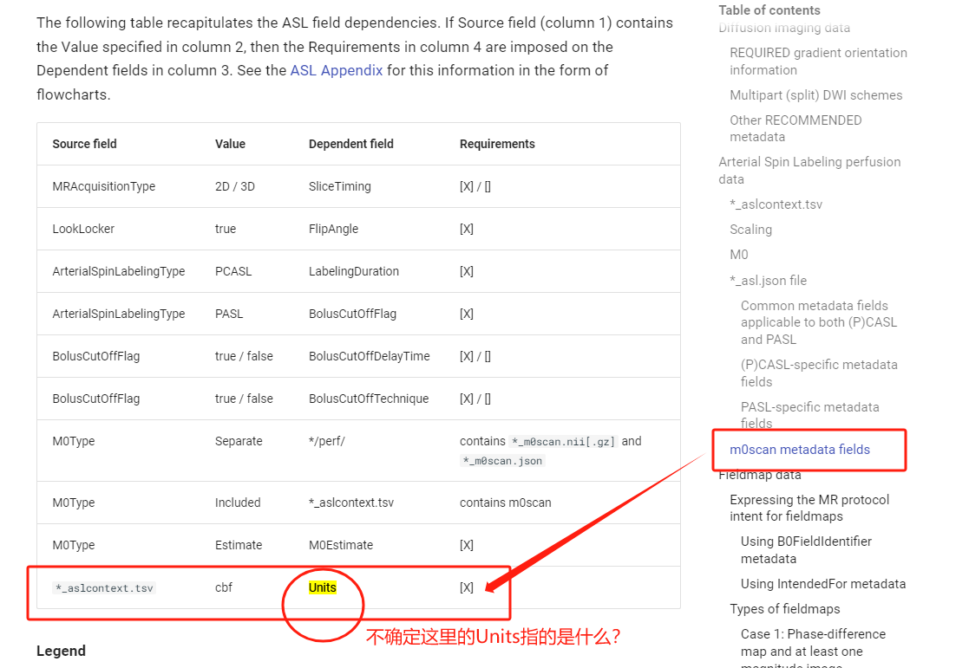
BolusCutOffDelayTime | 标记结束和推注截止饱和脉冲开始之间的持续时间（秒）。这可以是一个数字或数字阵列，其中的值必须是非负的并且单调递增的，这取决于注射剂截止饱和脉冲的数量。对于Q2TIPS，仅提供第一个和最后一个注射剂截止饱和脉冲的值。基于DICOM标签0018,925F ASL Bolus Cut-off Delay Time。 | number 或 array of numbers | 如果BolusCutOffFlag为true必填，否则不应该填写
BolusCutOffTechnique | 所用技术的名称，例如“Q2TIPS”、“QUIPSS”、“QUIPSSII”。对应DICOM标签0018,925E ASL Bolus Cut-off Technique。 | string | 如果BolusCutOffFlag为true必填，否则不应该填写
M0Type | 描述M0信息的存在。“Separate”表示存在一个单独的m0scan.nii[.gz]。“Included”表示m0scan体积包含在当前asl.nii[.gz]中。“Estimate”表示提供单个全脑M0值。“Absent”表示不存在特定的M0信息。 必须是以下其中之一：Separate、Included、Estimate、Absent。 | string | 必填
M0Estimate | 一个单一的全脑M0数值（指血液的M0），仅当从外部获得时（例如在单独的测量中从CSF中检索）。 必须是一个大于0的数字。 | number | 推荐， 或 必填（如果M0Type为Estimate）
MagneticFieldStrength | 磁共振成像（MRI）磁铁的标称场强，以Tesla为单位。对应DICOM标签0018,0087 Magnetic Field Strength。 | number | 必填
*/perf/ | 如果M0Type值为Separate，则必须包含*_m0scan.nii[.gz]和*_m0scan.json。
*aslcontext.xlsx | 如果M0Type值为Included，则aslcontext.xlsx中必须包含m0scan字段。

其他可选字段，可参考下表：
Manufacturer | 产生测量结果的设备制造商。对应DICOM标签0008,0070 Manufacturer。 | string | 推荐
ManufacturersModelName | 产生测量结果的设备的制造商型号名称。对应DICOM标签0008,1090 Manufacturers Model Name。 | string | 推荐
DeviceSerialNumber | 产生测量值的设备的序列号。假名（化名）也可以用来防止设备被识别，只要每个假名在数据集中是唯一的。对应DICOM标签0018，1000 DeviceSerialNumber。 | string | 推荐
StationName | 机构定义的产生测量值的机器名称。对应DICOM标签0008,1010 Station Name。 | string | 推荐
SoftwareVersions | 制造商对产生测量结果的设备软件版本的指定。对应DICOM标签0018,1020 Software Versions。 | string | 推荐
ReceiveCoilName | 描述接收器线圈的信息。对应于DICOM标签0018,1250 Receive Coil Name，尽管并非所有供应商都填写该DICOM标签，在这种情况下，该字段可以从适当的专用DICOM字段中导出。 | string | 推荐
ReceiveCoilActiveElements | 描述接收器线圈的有源/选定元件的信息。这与DICOM本体中的标签不对应。供应商定义的有源线圈元件术语可以应用于该领域。 | string | 推荐
GradientSetType | 应该可以从扫描仪模型中推断出梯度线圈。如果没有，例如因为自定义升级或使用梯度插入套件，则应独立报告实际梯度线圈的规格。 | string | 推荐
MRTransmitCoilSequence | 如果使用非标准发射线圈，这是一个相关字段。对应DICOM标签0018,9049 MR Transmit Coil Sequence。 | string | 推荐
MatrixCoilMode | （如果使用）一种通过模拟组合来自多个线圈元件的信号来减少独立通道数量的方法。使用未加速或加速（例如，“GRAPPA”、“SENSE”）成像时，通常有不同的默认模式。 | string | 推荐
CoilCombinationMethod | 几乎所有使用相控阵线圈的fMRI研究都使用平方根（rSOS）组合，但也存在其他方法。图像重建是通过线圈组合方法改变的（对于上面的矩阵线圈模式），因此任何不标准的情况都应该报告。 | string | 推荐
PulseSequenceType | 用于扫描的脉冲序列的一般描述（例如，“MPRAGE”、“Gradient Echo EPI”、“Spin Echo”和“Multiband Gradient Echo”）。 | string | 推荐
ScanningSequence | 获取的数据类型的描述。对应DICOM标签0018,2020 Scanning Sequence。 | string 或 array of strings | 推荐
SequenceVariant | 扫描序列的变体。对应DICOM标签0018,2021 Sequence Variant。 | string 或 array of strings | 推荐
ScanOptions | ScanningSequence的参数。对应DICOM标签0018,2022 Scan Options。 | string 或 array of strings | 推荐
SequenceName | 序列名称的制造商名称。对应DICOM标签0018,0024 Sequence Name。 | string | 推荐
PulseSequenceDetails | 超出脉冲序列类型的信息，用于识别所使用的特定脉冲序列（例如，“Standard Siemens Sequence distributed with the VB17 software”、“Siemens WIP ### version #.##”或“Sequence written by X using a version compiled on MM/DD/YYYY”）。 | string | 推荐
NonlinearGradientCorrection | 说明保存的图像是否已由扫描仪序列针对梯度非线性进行了校正。 布尔值,必须是其中之一：“true”、“false”。 | boolean | 推荐， 或 必填（若存在PET数据）
MRAcquisitionType | 序列读出的类型。对应DICOM标签0018,0023 MR Acquisition Type。 取值必须是其中之一：“2D”、“3D”。 | string | 推荐
MTState | 说明是否施加了磁化转移脉冲。对应DICOM标签0018,9020 Magnetization Transfer。 布尔值，必须是其中之一：“true”、“false”。 | boolean | 推荐
SpoilingState | 说明脉冲序列是否使用任何类型的破坏策略来抑制残余横向磁化。 布尔值，必须是其中之一：“true”、“false”。 | boolean | 推荐
NumberShots | 重建切片或体积（可以称为分区）所需的RF激励的数量。请注意，这与回波序列长度不同，回波序列长度表示在多回波读出中激励后收集的k空间线的数量。数据类型数组适用于在k空间中心采样之前和之后指定该参数。 如果提供了单个数字，则应与SlicesPerSlab或ReconMatrixPE的数量相对应。然而，在这种情况下，需要SlicePartialFourier或PartialFourierPE分数来计算k空间中心之前和之后的分区数量，以计算T1映射。 如果在MP2RAGE数据的BIDS转换期间执行before/after计算，则NumberShots元数据字段的值可以作为1X2数组给出，第一个条目对应于前，第二个条目对应着后。如果NumberShots是一个数字数组，使得“NumberShot”：[之前，之后]，则之前和之后的值计算如下： before = SlicesPerSlab*(SlicePartialFourier - 0.5) after = SlicesPerSlab/2 | number 或 array of numbers | 推荐
ParallelReductionFactorInPlane | 平行成像（例如GRAPPA）因子。使用为每个切片编码的k空间的分数的分母。例如，2表示对k空间的一半进行了编码。对应DICOM标签0018,9069 Parallel Reduction Factor In-plane。 | number | 推荐
ParallelAcquisitionTechnique | 使用的平行成像类型（例如“GRAPPA”、“SENSE”）。对应DICOM标签0018,9078 Parallel Acquisition Technique。 | string | 推荐
PartialFourier | 所收集的部分傅立叶信息的分数。对应DICOM标签0018,9081 Partial Fourier。 | number | 推荐
PartialFourierDirection | 仅收集部分傅立叶信息的方向。对应DICOM标签0018,9036 Partial Fourier Direction。 | string | 推荐
EffectiveEchoSpacing | 相位编码方向上的行之间的“有效”采样间隔，以秒为单位，根据相位方向上重建图像的大小定义。它经常被错误地称为“停留时间”。这是使用场映射消除扭曲所必需的。请注意，除了平面内加速度之外，还需要适当考虑对相位编码的各种其他操作，包括部分傅立叶、相位过采样、相位分辨率、相位视场和插值。 必须是一个大于0的数字。 | number | 推荐， 或 必填（若存在相应的 fieldmap数据）
MixingTime | 在B1+映射的受激和自旋回波3D EPI序列的上下文中，对应于自旋和受激回波脉冲之间的间隔。在扩散加权双自旋回波序列的情况下，对应于两个连续扩散敏化梯度之间的间隔，以秒为单位。 | number | 推荐
PhaseEncodingDirection | 字母i、j、k对应于NIFTI文件中数据的第一、第二和第三轴。假设相位编码的极性从零索引到最大索引，除非存在-符号（然后顺序颠倒——从最高索引而不是零开始）。相位编码方向被定义为相位被调制的方向，这可能导致可见失真。请注意，这与DICOM术语InPlanePhaseConcodingDirection不同，后者可以具有ROW或COL值。 取值必须是以下其中之一：“i”、“j”、“k”、“i-”、“j-”和“k-”。 | string | 推荐， 或 必填{若存在相应的 fieldmap数据，或 当使用具有不同相位编码方向的多个运行时（其可以稍后用于场不均匀性校正）}
TotalReadoutTime | 这实际上是“有效”的总读出时间，定义为读出持续时间，以秒为单位，它将生成具有给定失真水平的数据。这不是读出序列的实际物理持续时间。如果“EffectiveEchoSpacing”已正确计算，则它即 EffectiveEchoSpacing*（ReconMatrixPE - 1）。 | number | 推荐， 或 必填（存在以相反相位编码方向获取的相应“field/distortion”图）
EchoTime | 采集的回波时间（TE），以秒为单位指定。对应DICOM标签0018,0081 Echo Time（请注意DICOM术语以毫秒而非秒为单位）。数据类型号可以应用于来自与该字段的单个值相关的任何MRI模态的文件，或者应用于使用echo实体迭代该字段的值的文件集合中的文件。数据类型阵列为4D数据集中的每个体积提供一个值，并且仅应在体积定时对数据解释至关重要时使用，例如在ASL或可变回声时间fMRI序列中。 | number 或 array of numbers | 推荐， 或 必填（存在相应的fieldmap数据，或者数据来自多回波序列或动脉自旋标记Arterial Spin Labeling。）
InversionTime | 采集的反转时间（TI），以秒为单位指定。反转时间是从反转RF脉冲的中间到激励脉冲的中间检测纵向磁化量的时间。对应DICOM标签0018,0082 Inversion Time（请注意DICOM术语以毫秒而非秒为单位）。 必须是一个大于0的数字。 | number | 推荐
SliceTiming | 在采集的每个体积（帧）内采集每个切片的时间。切片计时不是切片顺序，而是包含每个切片采集相对于体积采集开始的时间（以秒为单位）的时间列表。该列表沿着切片编码维度中的切片轴遍历切片。请注意，为了确保“SliceTiming”字段的正确解释，检查“SliceEncodingDirection”是否存在非常重要。特别是，如果“SliceEncodingDirection”为负，则“SliceTiming”中的条目相对于切片轴以相反的顺序定义，因此“SliceTiming”列表中的最终条目是切片0的采集时间。如果没有这个参数，切片时间校正将是不可能的。 | array of numbers | 推荐， 或 必填（对于没有设置DelayTime字段的稀疏序列和设置了MRAcquisitionType为2D的动脉自旋标记的情况）
SliceEncodingDirection | 获取切片的NIfTI数据的轴，以及定义“SliceTiming”的方向。i，j，k标识符对应于NIfTI文件中数据的第一、第二和第三轴。一个‘-’符号表示“SliceTiming”的内容按相反的顺序定义，即第一个条目对应于索引最大的切片，最后一个条目对应切片索引零。如果存在，“SliceEncodingDirection”定义的轴需要与NIfTI标头中的slice_dim字段一致。如果不存在，“SliceTiming”中的条目必须按照NIfTI标头定义的切片索引递增的顺序。 取值必须是以下其中之一：“i”、“j”、“k”、“i-”、“j-”和“k-”。 | string | 推荐
DwellTime | 接收器在读出方向上每个点的实际停留时间（单位：秒s），包括任何过采样。对于西门子，这对应于DICOM字段0019,1018（单位：纳秒ns）。该值对于HCP管道中解剖结构的可选读出失真校正是必要的。它还有用地提供了读取带宽的句柄，这在其他元数据标签中没有捕获到。不要与“EffectiveEchoSpacing”以及经常将回声间距（即相位编码方向上的间距）错误标记为“dwell time停留时间”（即读出方向上的间隔）混淆。 | number | 推荐
MultibandAccelerationFactor | 多频带因子，用于多频带采集。 | number | 推荐
AnatomicalLandmarkCoordinates | 任意数量的附加解剖标志的键值对及其相对于相关解剖MRI的体素单位坐标（其中第一个体素的索引为0,0,0）（例如，{"AC": [127,119,149], "PC": [128,93,141], "IH": [131,114,206]}, or {"NAS": [127,213,139], "LPA": [52,113,96], "RPA": [202,113,91]}）。每个数组必须包含三个数值，以精确的顺序对应于坐标系的x、y和z轴。 | object of arrays | 推荐
B0FieldIdentifier | 该标识符的存在表明该特定的3D或4D图像可以用于fieldmap估算。每个“B0FieldIdentifier”必须是一个参与者树中的唯一字符串，仅由用于估计B0字段估计的特定实例的图像共享。建议从DICOM标签中获取该标识符，例如，DICOM标签0018,1030 Protocol Name或DICOM标签0018,0024 Sequence Name，如果前者未定义（例如，在GE设备中）。 | string 或 array of strings | 推荐
B0FieldSource | 至少一个由参与者树中的图像定义的现有“B0FieldIdentifier”。该字段说明由“B0FieldIdentifier”指定的B0字段估计，该字段可用于校正数据集中由B0不均匀性引起的失真。“B0FieldSource”和“B0FieldIdentifier”可能都存在于用于估计其自身B0场的图像中，例如，在“pepolar”采集中。 | string 或 array of strings | 推荐

